101 -> 120
 | Показатели UZ | Показатели RU | Long common name | Единицы | Норма
lab-pan-P | Klinik - diagnostik laboratoriya miyelogramma | КЛИНИК-ДИАГНОСТИК ЛАБОРАТОРИЯ МИЕЛОГРАММА | Clinical - diagnostic laboratory myelogram
lab-pan-325 | Suyak ko'migi hujayralari | Клетки костного мозга | Bone marrow cells |  | 0,3-2,8 | 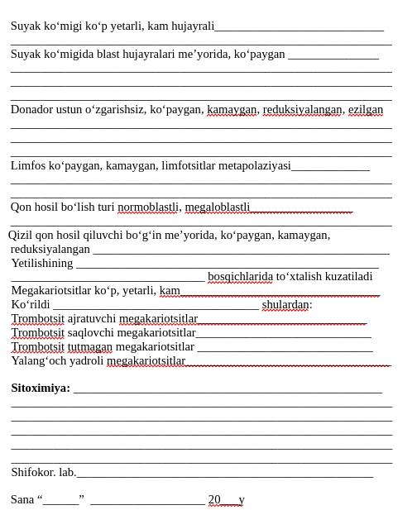
lab-pan-326 | Blastlar | Бласты | Blasts |  | 52,7-68,9
lab-pan-327 | Barcha neytrofil elementlar | Все нейтрофильные элементы | All neutrophil elements |  | 1,0-4,1
lab-pan-328 | Promiyelositlar | Промиелоциты | Promyelocytes |  | 6,9-12,2
lab-pan-329 | Miyelositlar | Миелоциты | Myelocytes |  | 8,0-14,9
lab-pan-330 | Metamiyelositlar | Метамиелоциты | Metamyelocytes |  | 12,8-23,7
lab-pan-331 | Tayoqcha yadrolilar | Палочкоядерные нейтрофилы | Band neutrophils |  | 13,1-24,1
lab-pan-332 | Segment yadrolilar | Сегментоядерные нейтрофилы | Segmented neutrophils |  | 0,5-5,8
lab-pan-333 | Eozinofillar | Эозинофилы | Eosinophils
lab-pan-334 | - Miyelosit eozinofillar | Эозинофильные миелоциты | - Eosinophilic myelocytes
lab-pan-335 | - Metamiyelosit eozinofillar | Эозинофильные метамиелоциты | - Eosinophilic metamyelocytes
lab-pan-336 | - Tayoqcha yadroli eozinofillar | Палочкоядерные эозинофилы | - Band eosinophils
lab-pan-337 | - Segment yadroli eozinofillar | Сегментоядерные эозинофилы | - Segmented eosinophils |  | 0-0,5
lab-pan-338 | Bazofillar | Базофилы | Basophils
lab-pan-339 | Limfoblastlar | Лимфобласты | Lymphoblasts
lab-pan-340 | Prolimfositlar | Пролимфоциты | Prolymphocytes |  | 4,3-13,7
lab-pan-341 | Limfositlar | Лимфоциты | Lymphocytes
lab-pan-342 | Monoblastlar | Монобласты | Monoblasts
lab-pan-343 | Promonositlar | Промоноциты | Promonocytes |  | 0,7-3,1
lab-pan-344 | Monositlar | Моноциты | Monocytes
lab-pan-345 | Plazmoblastlar | Плазмобласты | Plasmablasts
lab-pan-346 | Proplazmositlar | Проплазмоциты | Proplasmacytes |  | 0,1-1,8
lab-pan-347 | Plazmositlar | Плазмоциты | Plasma cells |  | 0,1-1,6
lab-pan-348 | Retikulyar hujayralar | Ретикулярные клетки | Reticular cells |  | 14,5-26,5
lab-pan-349 | Barcha eritron elementlar | Все элементы эритрона | All erythroid elements |  | 0,2-1,1
lab-pan-350 | Eritroblastlar | Эритробласты | Erythroblasts |  | 0,2-1,2
lab-pan-351 | Pronormositlar | Пронормоциты | Pronormocytes |  | 1,4-4,6
lab-pan-352 | Bazofil normositlar | Базофильные нормоциты | Basophilic normocytes |  | 8,9-16,9
lab-pan-353 | Polixromotofil normositlar | Полихроматофильные нормоциты | Polychromatophilic normocytes |  | 0,8-5,6
lab-pan-354 | Oksifil normositlar | Оксифильные нормоциты | Oxyphilic normocytes
lab-pan-355 | Mitoz shakllari | Фигуры митоза | Mitotic figures
lab-pan-356 | Indekslar | Индексы | Indices |  | 2,1-4,5:1
lab-pan-357 | Leyko-eritroblastik nisbat | Лейко-эритробластическое соотношение | Leukoerythroblastic ratio |  | 0,7-0,9
lab-pan-358 | Eritrokariositlar yetilish indeksi | Индекс созревания эритрокариоцитов | Erythrokaryocyte maturation index |  | 0,5-0,9
lab-pan-359 | Neytrofillar yetilish indeksi | Индекс созревания нейтрофилов | Neutrophil maturation index

